Diagramme des Uses Case
 |  |  | Diagramme de cas d'utilisation

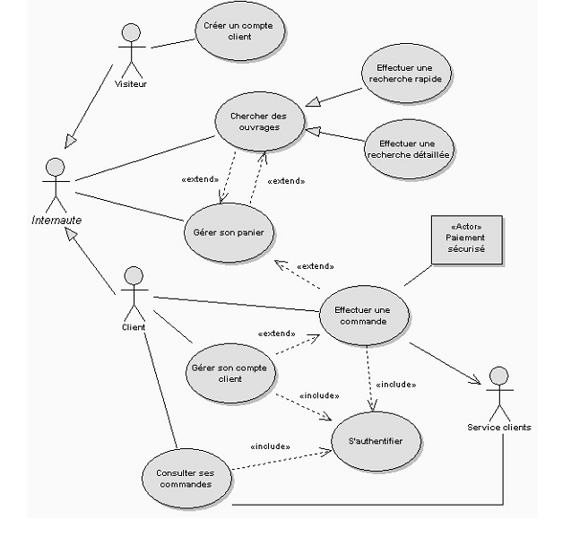
extends | optionnel
include | obligatoire

Visiteur hérite des fonctionnalités de l'Internaute
Client hérite des fonctionnalités de l'Internaute

Acteurs primaires

 | Visiteur
 | Client
 | Gestionnaire

Acteurs secondaires
 | Paiement sécurisé
 | Service Client

Outils UML
 | StarUML
 | Visual Paradigm |  |  | <<include>>
Maintenir le catalogue
 | PowerAMC
 | ArgoUML
 | Modelio
 |  | Gestionnaire
Online | Creately

Représtation textuelle des Cas
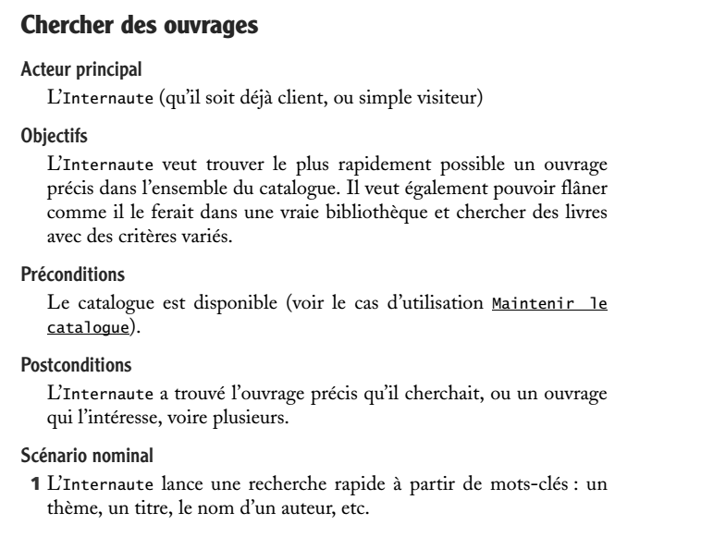
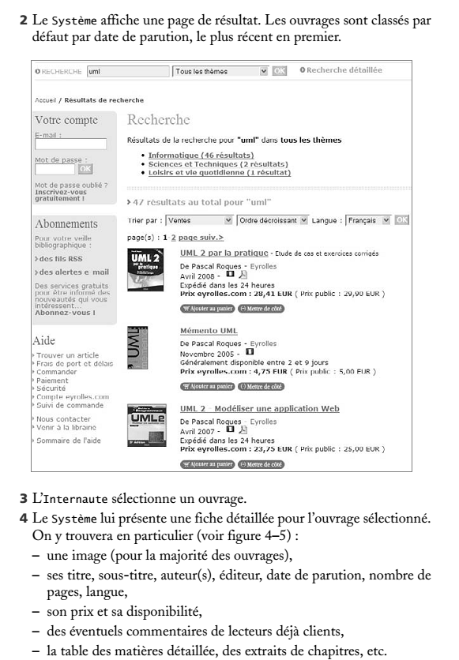
Représentation Textuelle du cas d'utilisation "Recherche des Ouvrages"

